Oefening 1
Soorten bronnen | Aantal | Procent
Boeken | 4 | 44%
Tijdschriften | 5 | 56%
Verzamelwerk | 0 | 0%
Websites | 0 | 0%
Grijze literatuur | 0 | 0%
Andere | 0 | 0%
Totaal | 9 | 100%

Soorten bronnen
Soorten bronnen

Oefening 2
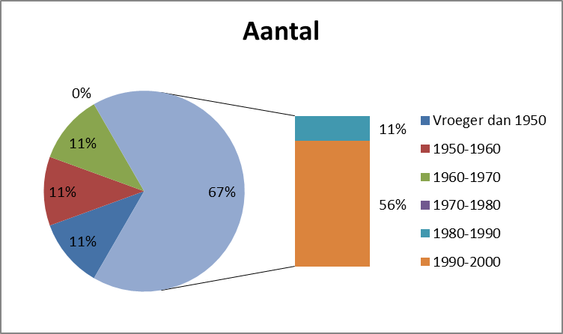
Periode | Aantal | %
Vroeger dan 1950 | 1 | 11%
1950-1960 | 1 | 11%
1960-1970 | 1 | 11%
1970-1980 | 0 | 0%
1980-1990 | 1 | 11%
1990-2000 | 5 | 56%
Totaal | 9 | 100%

Oefening 3
De leeftijd van de moeder | Kans op kind met het syndroom van Down | kans op een kind dat het syndroom niet heeft
20-25 jaar | 0 | 1
26-30 jaar | 0.001 | 0.999
31-35 jaar | 0.003 | 0.997
36-40 jaar | 0.009 | 0.991
41-45 jaar | 0.036 | 0.964

Welke invloed heeft de leeftijd van de moeder bij syndroom van Down

